关系图
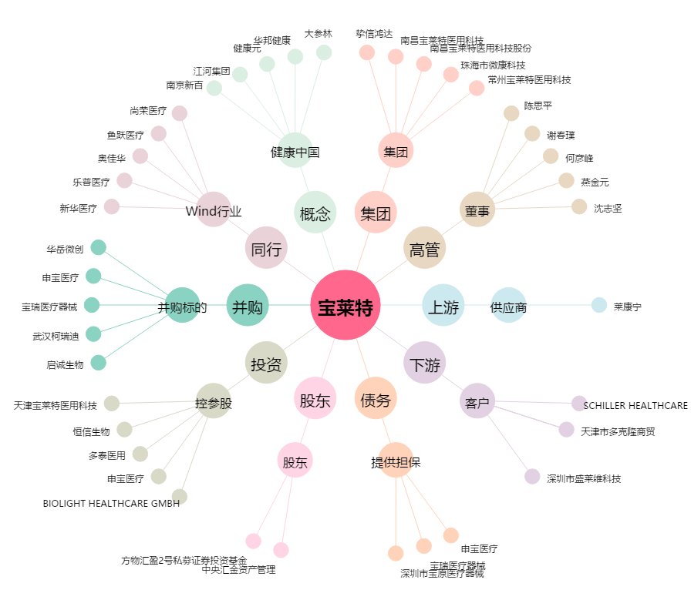
宝莱特[300246.SZ] - 关系概览图

